Estadísticas
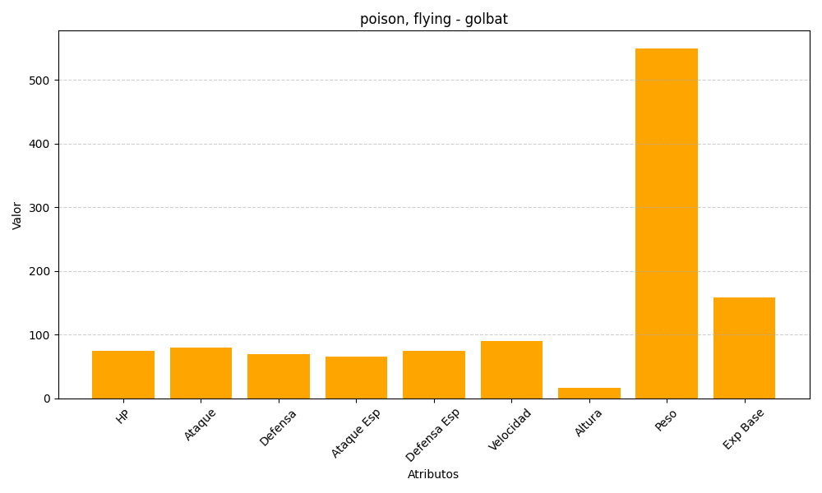
ID | Nombre | Tipo | HP | Ataque | Defensa | Ataque Especial | Defensa Especial | Velocidad | Altura | Peso | Experiencia Base
42 | golbat | poison, flying | 75 | 80 | 70 | 65 | 75 | 90 | 16 | 550 | 159

